关系图
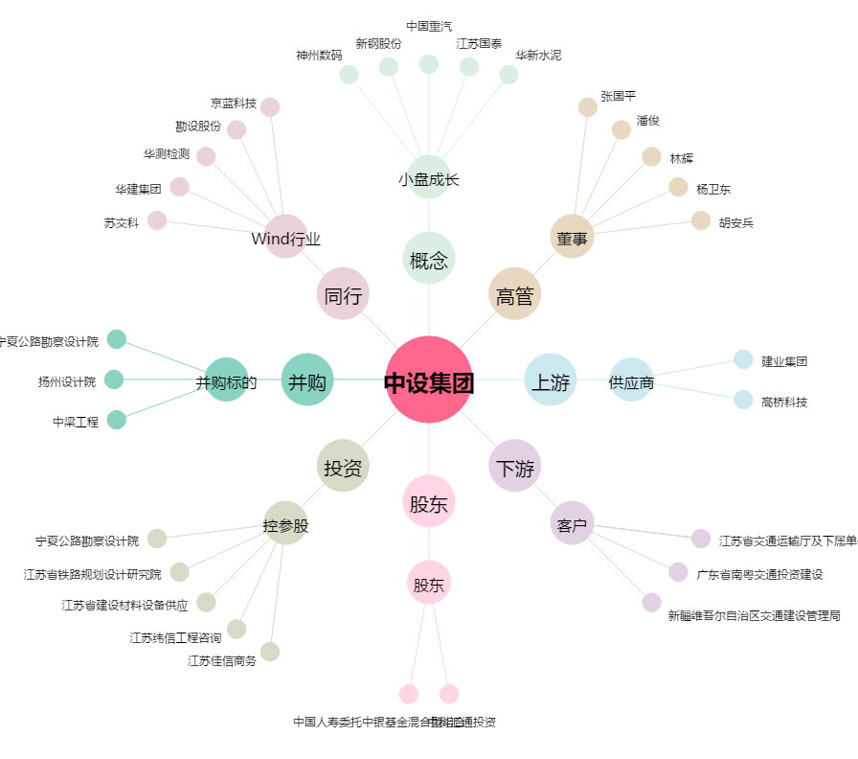
中设集团[603018.SH] - 关系概览图

